HPKP動作確認手順
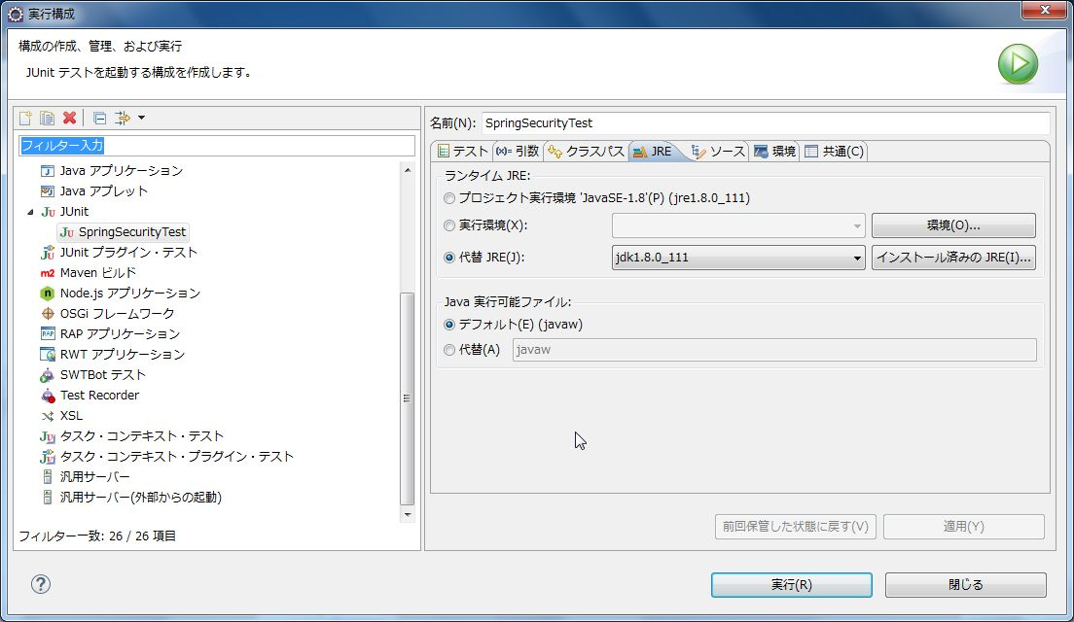
# HPKP動作確認手順
spring-functionaltest-webをAP単体でSSL化するとSSL通信時にエラーが発生するため、以下の方法でHPKPヘッダーの動作確認を行う。
依存関係の変更、ソースの削除を伴うためmasterにマージしないこと。

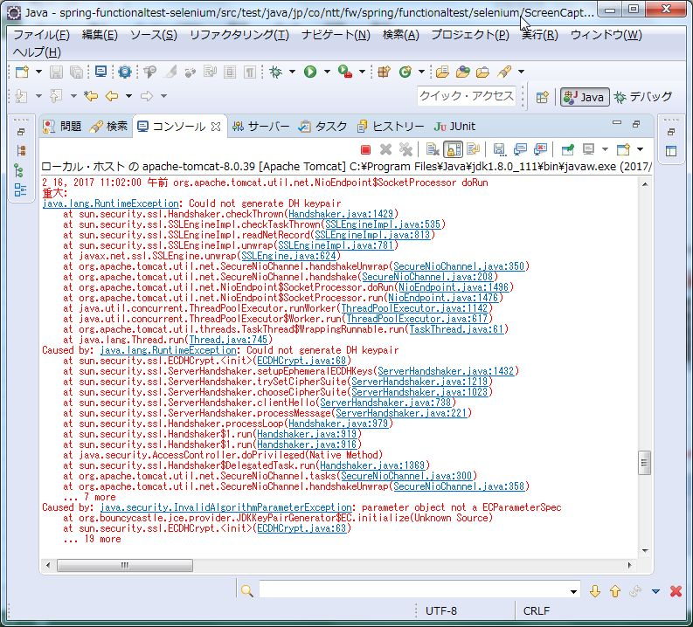

## 環境構築
### 鍵の生成
管理者として実行したコマンドプロンプトにて以下のコマンドを使用して鍵（公開鍵、秘密鍵）を生成する。
（%JAVA_HOME%\jre\lib\security\cacertsに出力される）
 | "%JAVA_HOME%/bin/keytool.exe" -genkey -alias localhost -keyalg RSA -keystore "%JAVA_HOME%\jre\lib\security\cacerts" -storepass changeit -keypass changeit -dname "CN=localhost, OU=TERASOLUNA, O=NTT DATA Corporation, L=Koto-ku, ST=Tokyo, C=JP" -validity 730 -ext san=dns:localhost

### Tomcat Server設定
Tomcatのserver.xmlのSSL Connector（<Connector ～ port="8443" ～ />）に以下の赤字部分を追加する。
（%JAVA_HOME%はフルパスに置き換える）
 | <Connector SSLEnabled="true" clientAuth="false" keystoreFile="%JAVA_HOME%/jre/lib/security/cacerts" keystorePass="changeit" maxThreads="150" port="8443" protocol="org.apache.coyote.http11.Http11NioProtocol" scheme="https" secure="true" sslProtocol="TLS"/>

### ライブラリの除去
SSL通信時のエラー発生を防止するため、spring-functional-webの依存関係から以下のライブラリを除去する。

 | /spring-functionaltest-web/pom.xml
 | groupId | artifactId
 | com.lowagie | itext
 | org.bouncycastle | bcprov-jdk14

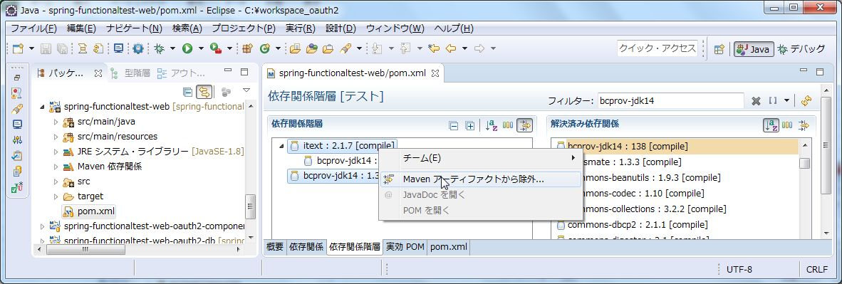

### ソースの削除
上記ライブラリを除去するとコンパイルエラーとなる下記ソースを削除する。
クラスファイルの残骸が残る場合があるため、削除後にspring-functionaltest全体のクリーンを行う。
 | /spring-functionaltest-web/src/main/java/jp/co/ntt/fw/spring/functionaltest/app/fldw/PdfDownloadView.java

### seleniumの接続先の修正
seleniumの接続先URLをhttp://localhost:8080からhttps://localhost:8443に修正する。
 | /spring-functionaltest-selenium/src/test/resources/META-INF/spring/selenium.properties

### テストケースの@Ignoreの除去
HPKPのテストから@Ignoreを除去してテストを有効にする。
 | /spring-functionaltest-selenium/src/test/java/jp/co/ntt/fw/spring/functionaltest/selenium/spsc/SpringSecurityTest.java

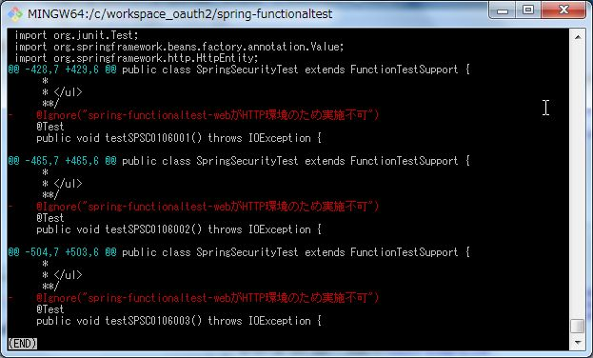

## 動作確認
鍵の生成時に指定したJVMをランタイムJREに指定して、以下のテストケースを実行する。
（鍵を保持するJVMを指定しない場合、SSL証明書の検証でエラーとなりSSL通信ができないため）

 | /spring-functionaltest-selenium/src/test/java/jp/co/ntt/fw/spring/functionaltest/selenium/spsc/SpringSecurityTest.java

HSTSの動作確認手順
HSTSの動作仕様について

 | Http通信での中間者攻撃を防ぐため、HttpレスポンスでStrictg-Transport-Securityヘッダを受信した場合、
 | 次回以降のアクセスで、httpでリクエストを発行しても、ブラウザ側でhttpsでリクエストを発行するようになる。

 | 以下の動きをブラウザが行うようになる。
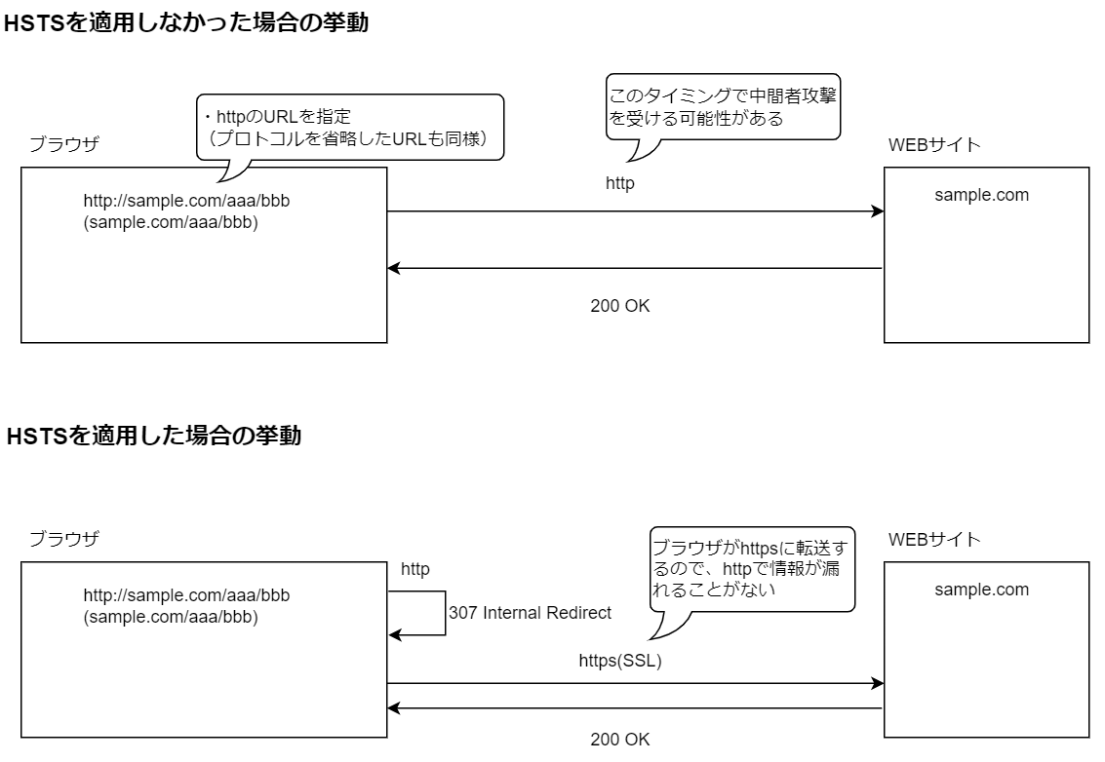

 | Strict-Transport-Securityヘッダは、SSLで接続したとき（信頼できるURL）のみ付与される為、
 | HSTSを有効にしたい場合は、一度はそのドメインのサイトにhttpsでアクセスし、レスポンスヘッダにStrictg-Transport-Securityヘッダを付与してもらう必要がある。
 | しかし、Strict-Transport-Securityヘッダが付与されるまでは、中間者攻撃を受ける可能性があるので、preload(先読み)リストというものが存在している。
 | preload(先読み)リストの登録を行えば、一度も対象ドメインのサイトに訪れていなくても、初回からhttpsが強要されることになる。

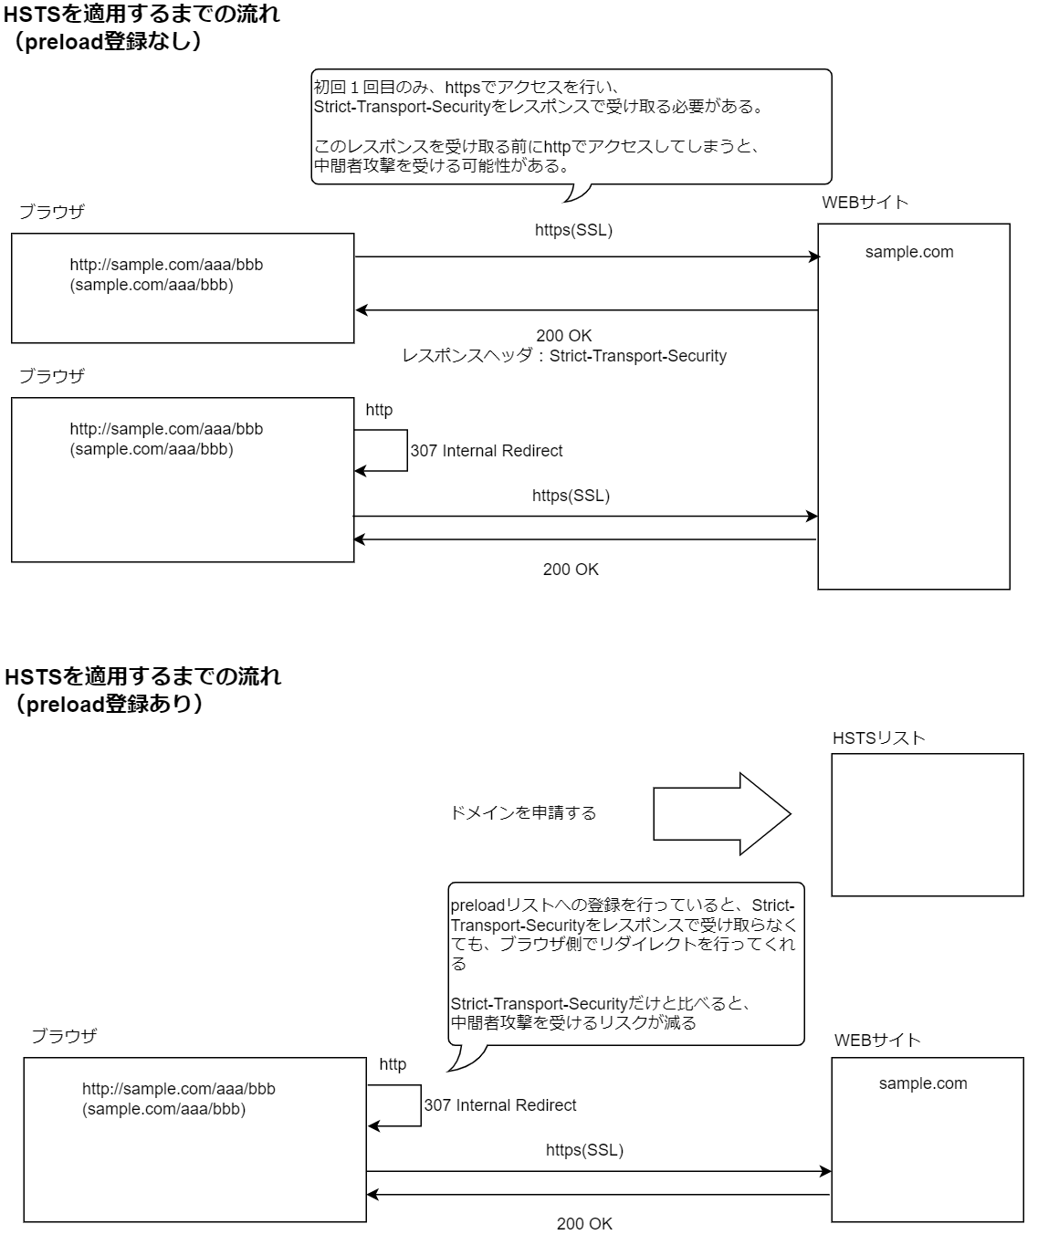

https://sample.com/aaa/bbb

 | preload(先読み)リストを使ったHSTSのテストは対象外としている。
 | 理由としては、HSTSリストのサイトの説明を見てみると、「サイト全体とそのすべてのサブドメインで長期的にHTTPSをサポートできると確信が持てないなら追加リクエストを送らないでください。」という記載があり、
 | 長期的な運用を想定した公開ドメインを対象とした記載になっており、テストで試しに登録するようなものではないということを言っている。
 | したがって、preloadに関してはレスポンスヘッダへの出力までを確認対象とする。

HSTSの動作環境について

 | HSTSを動作させるには以下条件の環境が必要となる。
 |  | ・SSL対応環境であること
 |  | ・サーバー証明書に関しては、CAの署名がされていること
 |  | ・CAがOSに登録されていること
 |  | ・Tomcat(アプリケーションサーバー)の解放ポートについては、HTTPは80番ポート、HTTPSは443番ポートで解放されている必要がある。

 | 現状は上記に該当する環境を自動化することが難しいため、手動でテストを実施している。
 | （SSLが動作するCI環境が出来たら取り込んでもらって大丈夫です）

HSTS環境の準備

 | １．以下がテスト資材となるため、以下をローカル環境に用意する。
 |  | JavaConfig: spring-functionaltest\JavaConfig\spsc-hsts
 |  | XMLConfig: spring-functionaltest\XMLConfig\spsc-hsts

 | ２．ルートCAの登録を行う。

 |  | 認証マネージャーを開き、ルートCA（testrootca.crt）の登録を行う。

 |  | ①コントロールパネルのユーザー証明書の管理を開く

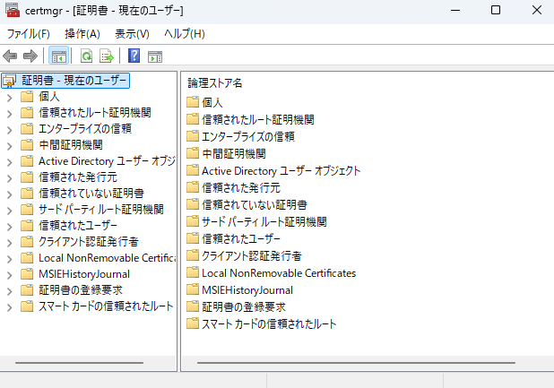

 |  | ②「信頼されたルート証明機関」を選択し、「操作」⇒「すべてのタスク」⇒「インポート」を選択する。

 |  | ③そのまま「次へ」を押下

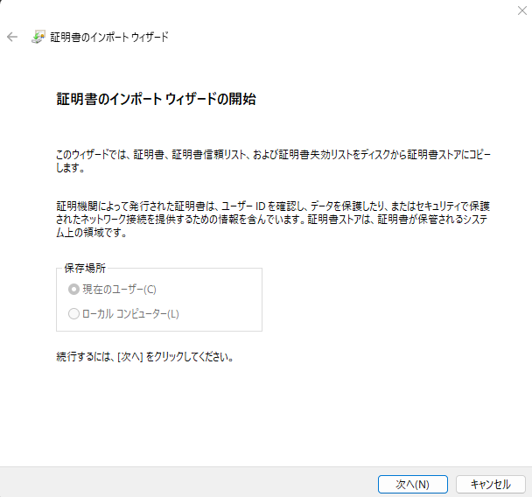

 |  | ④以下ディレクトリにある「testrootca.crt」を選択し、「次へ」を押下。
 |  | spring-functionaltest\JavaConfig\spsc-hsts\configs\local\keystore

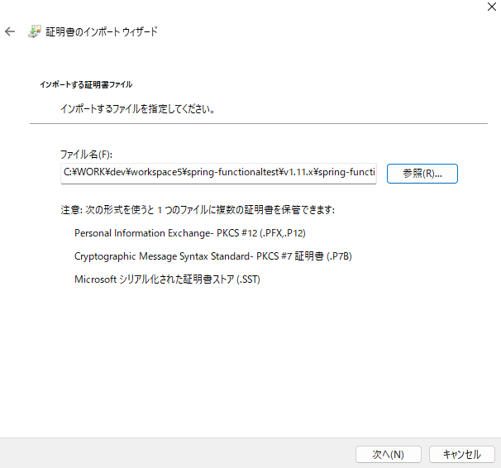

 |  | ⑤配置場所が「信頼されたルート証明機関」になっていることを確認し、「次へ」を押下。

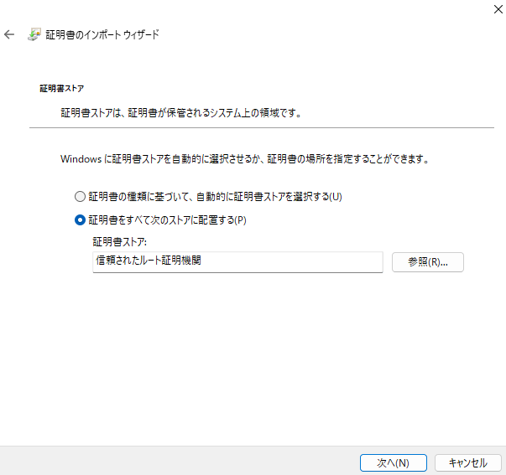

 |  | ⑥そのまま「完了」を押下。

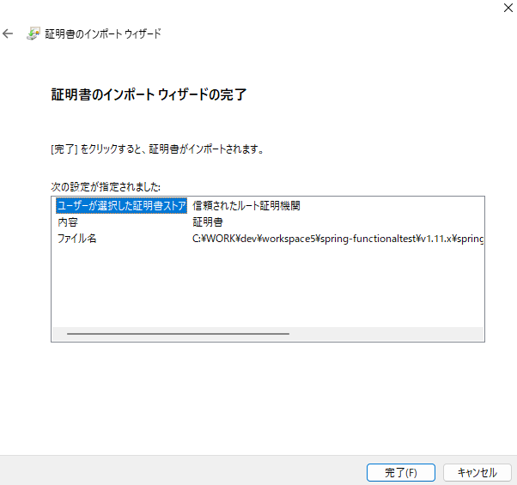

 | ３．中間CAの登録を行う。

 |  | 認証マネージャーを開き、中間CA（testinterimca.crt）の登録を行う。

 |  | ※手順に関しては「中間証明機関」に登録するところ以外は、ルートCA登録と同様の為、割愛。
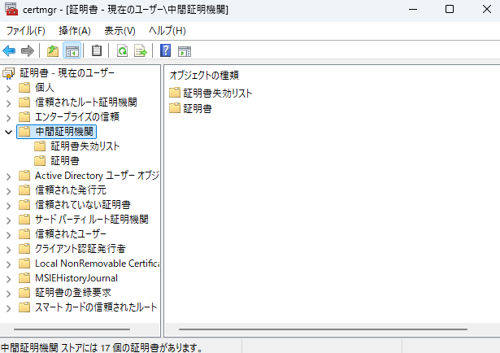

 | ４．資材のコンパイルおよび、サーバーの起動を行う。

 |  | ①以下ディレクトリに移動
 |  |  | Java定義の場合： spring-functionaltest\JavaConfig\spsc-hsts
 |  |  | XML定義の場合： spring-functionaltest\XMLConfig\spsc-hsts

 |  | ②以下コマンドを実行
 |  |  | mvn -U clean install
 |  |  | mvn -U cargo:run

 |  | ③httpsでアクセスした際に、以下証明書が表示されていればSSL対応されている。
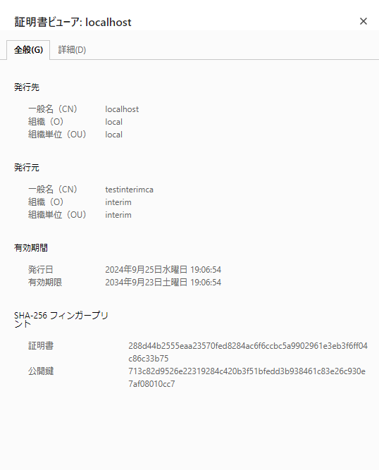
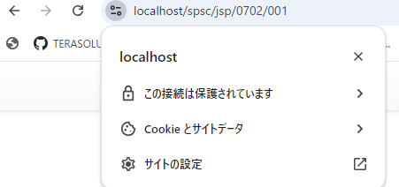

 | ＜その他留意事項＞

 |  | ※本手順は自己認証局でサーバー証明書を署名している為、FireFoxではテストできない。
 |  | そのため、本環境でテストする際は、Chrome(Edge)にてテストを行うこと。
 |  | FireFoxでテストしたい場合は、FireFoxが参照するトラストストアに登録されている認証局で、サーバー証明書を署名する必要がある。

 |  | ※ブラウザ側で証明書が読み込めていない場合は、ブラウザのキャッシュをクリアすること。

Appendix： CA証明書と、サーバー証明書の作成について

 | ドメインがlocalhostでテストする場合は上記手順のみで問題ないが、
 | 証明書を再作成する場合を考慮し、CA証明書の発行と、サーバー証明書の発行について手順を残しておく。
 | CAとサーバー証明書の期限は10年で設定しているので、それくらいを目途で作り直す必要がある。

 | ルートCAの作成

 |  | ローカルであればgitbashを利用し、以下のコマンドを発行する。
 |  | ※opensslが実行できる環境であればどこでも良い

 |  | ①ルートCAのプライベートキーの作成
 |  |  | openssl genpkey -algorithm RSA -out testrootca.key -pkeyopt rsa_keygen_bits:4096

 |  | ②CA証明書の作成
 |  |  | openssl req -x509 -new -nodes -key testrootca.key -sha384 -days 3650 -out testrootca.crt

 |  |  | 以下入力（入力内容は変えても問題ない）
 |  |  | Country Name (2 letter code) [AU]:JP
 |  |  | State or Province Name (full name) [Some-State]:Tokyo
 |  |  | Locality Name (eg, city) []:root
 |  |  | Organization Name (eg, company) [Internet Widgits Pty Ltd]:root
 |  |  | Organizational Unit Name (eg, section) []:root
 |  |  | Common Name (e.g. server FQDN or YOUR name) []:testrootca
 |  |  | Email Address []:root@sample.test.jp

 | 中間CAの作成

 |  | ①中間CAのプライベートキーの作成
 |  |  | openssl genpkey -algorithm RSA -out testinterimca.key -pkeyopt rsa_keygen_bits:4096

 |  | ②CA証明書の作成
 |  |  | openssl req -new -key testinterimca.key -out testinterimca.csr

 |  |  | 以下入力（入力内容は変えても問題ない）
 |  |  | Country Name (2 letter code) [AU]:JP
 |  |  | State or Province Name (full name) [Some-State]:Tokyo
 |  |  | Locality Name (eg, city) []:interim
 |  |  | Organization Name (eg, company) [Internet Widgits Pty Ltd]:interim
 |  |  | Organizational Unit Name (eg, section) []:interim
 |  |  | Common Name (e.g. server FQDN or YOUR name) []:testinterimca
 |  |  | Email Address []:interim@sample.test2.jp

 |  |  | Please enter the following 'extra' attributes
 |  |  | to be sent with your certificate request
 |  |  | A challenge password []:password
 |  |  | An optional company name []:testinterim

 |  | ③中間CA証明書をルートCAで署名する

 |  |  | 中間CAとして機能させるために「extssl.conf」を用意し、署名の機能を拡張する。
 |  |  | この証明書がCAとして機能できることと、サーバー証明書の発行のみできるCAとして証明書チェーンの深さを0に制限。
 |  |  | extssl.conf
 |  |  | [ v3_ca ]
 |  |  | basicConstraints = CA:TRUE, pathlen:0

 |  |  | 署名する
 |  |  | openssl x509 -req -in testinterimca.csr -CA testrootca.crt -CAkey testrootca.key -CAcreateserial -out testinterimca.crt -days 3650 -sha384 -extfile extssl.conf -extensions v3_ca

 | サーバー証明書の作成

 |  | ①サーバー証明書のプライベートキーの作成
 |  |  | openssl genpkey -algorithm RSA -out localserver.key -pkeyopt rsa_keygen_bits:4096

 |  | ②サーバー証明書の作成

 |  |  | SAN(Subject Alternative Name)を設定するために、「san.conf」を用意する。
 |  |  | CN、alt_namesは、アプリへアクセスする際のドメインを指定する。
 |  |  | 以下の場合は、localhostで動作させるための設定となる。
 |  |  | テストするドメインを変更する場合は、この設定を変更して証明書を発行しなおす必要がある。

 |  |  | san.conf
 |  |  | [req]
 |  |  | distinguished_name = req_distinguished_name
 |  |  | x509_extensions = v3_req
 |  |  | prompt = no

 |  |  | [req_distinguished_name]
 |  |  | C = JP
 |  |  | ST = Tokyo
 |  |  | L = local
 |  |  | O = local
 |  |  | OU = local
 |  |  | CN = localhost

 |  |  | [v3_req]
 |  |  | subjectAltName = @alt_names

 |  |  | [alt_names]
 |  |  | DNS.1 = localhost
 |  |  | IP.1 = 127.0.0.1

 |  |  | 証明書の作成
 |  |  | openssl req -new -key localserver.key -out localserver.csr -config san.conf

 |  | ③サーバー証明書を中間CAで署名する
 |  |  | openssl x509 -req -in localserver.csr -CA testinterimca.crt -CAkey testinterimca.key -CAcreateserial -out localserver.crt -days 3650 -sha384 -extfile san.conf -extensions v3_req

 |  | 「HSTS環境の準備」でも記載しているが、作成したCAはOSに登録する必要がある。
 |  | 今回は手動でテストを行っている為、手順には記載していないが、
 |  | Seleniumで利用する場合は、以下の通りJavaのキーストアにも登録が必要。

 |  |  | keytool -import -trustcacerts -file testrootca.crt -keystore $JAVA_HOME/lib/security/cacerts -alias testrootca
 |  |  | keytool -import -trustcacerts -file testinterimca.crt -keystore $JAVA_HOME/lib/security/cacerts -alias testinterimca
 |  |  | keytool -import -trustcacerts -file localserver.crt -keystore $JAVA_HOME/lib/security/cacerts -alias localserver

